Table 1 (Page 1)
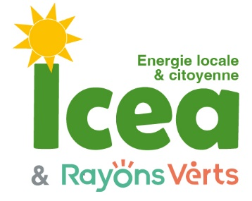
 | Prêt sur le compte courant d'associé de |  | PH Raymond-Clergue
 | Tableaux d'amortissement pour |  |  |  | 1,500 €
 | Remboursement à terme |  | 3 | ans | 1,629.56 €
 | Taux | 4%
 | Prêt | 1,500 €
 | Prélèvement forfaitaire+csg | 30%
 | Nombre d'années | 3

 | Date | Intérets bruts | Prélèvements | intérêts nets | Capital
 | 2024-07-29 |  |  |  | 1,500.00 €
1 | 2025-07-29 | 60.00 € | 18.00 | 42.00 € | 1,542.00 €
2 | 2026-07-29 | 61.68 € | 18.50 | 43.18 € | 1,585.18 €
3 | 2027-07-29 | 63.41 € | 19.02 | 44.38 € | 1,629.56 €
 | Les intérêts sont ajoutés au capital chaque année et sont productifs d'intérêts l'année suivante,

